Pruebas de Servicios
 |  |  |  |  | Version 2

 | PRUEBAS DE SERVICIOS ETHERNET

 | Procedimiento: D-ITG, Plataforma de código abierto con la capacidad de producir tráfico a nivel de paquetes con mucha precisión (IPv4 e IPv6). La herramienta puede inyectar tráfico a nivel de red, de transporte y de aplicación. Además permite medir el retardo de ida OWD (de sus siglas en inglés “One Way Delay”), el RTT, la tasa de pérdida de paquetes, el “jitter” y el “throughput”. Sigue el paradigma cliente (Laptop en terminal LOCAL - NODO/INSTITUCIÓN) – servidor (Laptop/PC en terminal remoto - NODO). Estas pruebas deben realizarse sobre todos los componentes de la red para evaluar estado de cableado y conexiones.

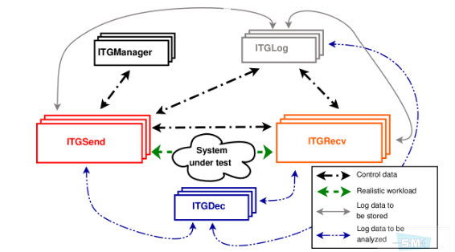
POE
 | 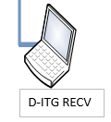 

SWITCH/ROUTER
SWITCH/ROUTER

 | RESULTADO DE PRUEBA D-ITG

 | TERMINAL | TIPO DE PRUEBA | RESULTADO DE PRUEBA | Observaciones

 | SIAE ALFOPLUS / CAMBIUM | Tiempo de prueba
 |  | Retardo minimo (RTT)
 |  | Retardo máximo(RTT)
 |  | Retardo promedio (RTT)
 |  | Jitter promedio
 |  | Desviación estandar de retardo
 |  | Bytes recibidos
 |  | Throuhgput promedio
 |  | Descarte de paquetes

PRUEBA DE CONECTIVIDAD A ROUTER NOKIA DISTRITAL

 | CAPTURA DE PING HACIA CPE DESDE NODO A

 | Procedimiento: Desde la laptop ejecutar el comando PING hacia la dirección IP del router de borde. En el caso de problemas, verificar la configuración de direcciones IP en la laptop, cable UTP entre LAPTOP y Switch, configuración de los equipos microondas y finalmente de ser necesario contactar al NOC de GILAT para solicitar soporte remoto.

 | CAPTURA DE FECHA Y HORA DE ROUTER DISTRITAL DESDE NODO A

 | Procedimiento: Ingresar a través de una sesión TELNET o SSH al router instalado en el nodo Distrital. Desde el router mostrar la hora y fecha que se registra en el router. Realizar capturas de pantalla con este resultado. Es necesario indispensable que la hora del router sea la correcta, caso contrario se debe contactar al NOC de GILAT para solicitar soporte.

PRUEBAS DE PING A TODAS LAS RADIOS INVOLUCRADAS EN LA RAMA

 | CAPTURA DE PING A TODOS LOS USUARIOS (SOLO RADIO MICROONDAS)

 | Procedimiento: Hacer ping a equipo de radio intermedio, y capturar la pantalla.

DIRECCIONES MAC APRENDIDAS EN TABLA DE SERVICIO DEL ROUTER DISTRITAL

 | CAPTURA DIRECCIONES MAC

 | Procedimiento: ejecutar el comando: # show service id 5001 fdb detail

 | RESULTADO DE LA PRUEBA D-ITG

 | Nota: Para todos los casos realizar capturas de pantallas y almacenarlas en un único archivo comprimdo (formato ZIP) con nombre del código del nodo en donde se realizan estas actividades. Finalmente, enviar el archivo por correo electrónico al NOC de GILAT.

